行政事業レビューシート
 |  |  |  |  |  |  |  |  |  |  |  |  |  |  |  |  |  |  |  |  |  | 事業番号 |  |  |  |  | 新03 |  | - | 0016
令和2年度行政事業レビューシート |  |  |  |  |  |  |  |  |  |  |  |  |  |  |  |  |  |  |  |  | （ | 文部科学省 |  |  |  |  |  |  |  |  |  |  | ）
事業名 |  |  |  | 火山機動観測実証研究事業 |  |  |  |  |  |  |  |  | 担当部局庁 |  |  |  |  | 研究開発局 |  |  |  |  |  |  |  |  |  | 作成責任者
事業開始年度 |  |  |  | 令和3年度 |  |  |  | 事業終了 （予定）年度 |  |  | 令和7年度 |  | 担当課室 |  |  |  |  | 地震・防災研究課 |  |  |  |  |  |  |  |  |  | 地震・防災研究課長 鎌田 俊彦
会計区分 |  |  |  | 一般会計
根拠法令 （具体的な 条項も記載） |  |  |  | 活火山対策特別措置法 （昭和四十八年法律第六十一号） 第四条 第三十条 |  |  |  |  |  |  |  |  | 関係する 計画、通知等 |  |  |  |  | 防災基本計画 （昭和 38年 6月中央防災会議策定、平成29年4月修正） 御嶽山の噴火を踏まえた火山観測研究の課題と対応について （平成26年11月科学技術・学術審議会測地学分科会地震火山部会決定） 御嶽山噴火を踏まえた今後の火山防災対策の推進について （平成27年3月26日中央防災会議 防災対策実行会議 火山防災対策推進WG決定） 国土強靱化基本計画（平成30年12月14日閣議決定）
主要政策・施策 |  |  |  | 科学技術・イノベーション |  |  |  |  |  |  |  |  | 主要経費 |  |  |  |  | 文教及び科学振興
事業の目的 （目指す姿を簡潔に。3行程度以内） |  |  |  | 火山の機動観測体制の高度化とその整備を行うことで、噴火発生や前兆現象発現などの緊急時等に、人員や観測機器を当該火山に集中させた迅速かつ効率的な機動観測を実現すること、および海外火山研究機関との関係構築を行うことで、多様な噴火様式を有する海外火山での機動観測の機会を得ることを目指す。これにより、火山の総合理解に向けた機動観測による調査研究を推進する。
事業概要 （5行程度以内。別添可） |  |  |  | 噴火発生や前兆現象発現などの緊急時等に、人員や観測機器を当該火山に集中させた迅速かつ効率的な機動観測を実現するために必要な体制構築を実施する。 具体的には、観測計画の策定、機動観測に係る研究者の派遣及び機材の調達・維持管理を一元的に行うとともに、海外研究機関と連携するための国際対応の窓口の役割も担う事務局機能を整備する。 補助率は100%を想定している。
実施方法 |  |  |  | 補助
予算額・ 執行額 （単位:百万円） |  |  |  |  |  |  |  |  |  | 平成29年度 |  | 30年度 |  |  |  |  | 令和元年度 |  |  |  |  |  | 2年度 |  |  |  |  |  | 3年度要求
 |  |  |  | 予算の状況 | 当初予算 |  |  |  |  | - |  | - |  |  |  |  | - |  |  |  |  |  | - |  |  |  |  |  | 101
 |  |  |  |  | 補正予算 |  |  |  |  | - |  | - |  |  |  |  | - |  |  |  |  |  | -
 |  |  |  |  | 前年度から繰越し |  |  |  |  | - |  | - |  |  |  |  | - |  |  |  |  |  | - |  |  |  |  |  | -
 |  |  |  |  | 翌年度へ繰越し |  |  |  |  | - |  | - |  |  |  |  | - |  |  |  |  |  | -
 |  |  |  |  | 予備費等 |  |  |  |  | - |  | - |  |  |  |  | - |  |  |  |  |  | -
 |  |  |  |  | 計 |  |  |  |  | 0 |  | 0 |  |  |  |  | 0 |  |  |  |  |  | 0 |  |  |  |  |  | 101
 |  |  |  | 執行額 |  |  |  |  |  | 0 |  | 0 |  |  |  |  | 0
 |  |  |  | 執行率（％） |  |  |  |  |  | - |  | - |  |  |  |  | -
 |  |  |  | 当初予算＋補正予算に対する執行額の割合（％） |  |  |  |  |  | - |  | - |  |  |  |  | -
令和2・3年度 予算内訳 （単位：百万円） |  |  |  | 歳出予算目 |  |  |  |  |  | 2年度当初予算 |  | 3年度要求 |  |  |  |  | 主な増減理由
 |  |  |  | 地球観測システム研究開発費補助金 |  |  |  |  |  | - |  | 101
 |  |  |  | 計 |  |  |  |  |  | - |  | 101
成果目標及び 成果実績 （アウトカム） |  |  |  | 定量的な成果目標 |  |  |  |  |  | 成果指標 |  |  |  |  | 単位 |  |  | 平成29年度 |  |  | 30年度 |  |  |  | 令和元年度 |  |  | 中間目標 |  |  | 目標最終年度
 |  |  |  |  |  |  |  |  |  |  |  |  |  |  |  |  |  |  |  |  |  |  |  |  |  |  |  | 5 |  | 年度 | 7 | 年度
 |  |  |  | 国内外の研究機関との連携・協力関係の構築、および噴火現象の総合理解のための火山機動観測の進捗 |  |  |  |  |  | 令和3年度以降の論文数 |  |  | 成果実績 |  | 論文数 |  |  | - |  |  | - |  |  |  | -
 |  |  |  |  |  |  |  |  |  |  |  |  | 目標値 |  | 論文数 |  |  | - |  |  | - |  |  |  | -
 |  |  |  |  |  |  |  |  |  |  |  |  | 達成度 |  | ％ |  |  | - |  |  | - |  |  |  | -
根拠として用いた 統計・データ名 （出典） |  |  |  | 補助事業者からの実施報告

成果目標及び成果実績（アウトカム）欄についてさらに記載が必要な場合はチェックの上【別紙１】に記載 |  |  |  |  |  |  |  |  |  |  |  |  |  |  |  |  |  |  |  |  |  |  |  |  |  |  | チェック

活動指標及び 活動実績 （アウトプット） |  |  |  | 活動指標 |  |  |  |  |  |  |  |  |  |  | 単位 |  |  | 平成29年度 |  |  | 30年度 |  |  |  | 令和元年度 |  |  | 2年度 活動見込 |  |  | 3年度 活動見込
 |  |  |  | 国内外の火山における機動観測の実施回数 |  |  |  |  |  |  |  |  | 活動実績 |  | 回 |  |  | - |  |  | - |  |  |  | - |  |  | -
 |  |  |  |  |  |  |  |  |  |  |  |  | 当初見込み |  | 回 |  |  | - |  |  | - |  |  |  | - |  |  | -
単位当たり コスト |  |  |  | 算出根拠 |  |  |  |  |  |  |  |  |  |  | 単位 |  |  | 平成29年度 |  |  | 30年度 |  |  |  | 令和元年度 |  |  | 2年度活動見込
 |  |  |  | 予算執行額／国内外の火山における機動観測の実施回数 |  |  |  |  |  |  |  |  | 単位当たり コスト |  | 百万円 |  |  | - |  |  | - |  |  |  | - |  |  | -
 |  |  |  |  |  |  |  |  |  |  |  |  | 計算式 |  | 百万円/回 |  |  | - |  |  | - |  |  |  | - |  |  | -
政策評価、新経済・財政再生計画との関係 | 政策評価 | 政策 |  | 9 未来社会に向けた価値創出の取組と経済・社会的課題への対応
 |  | 施策 |  | 9-4 安全・安心の確保に関する課題への対応
 |  | 測定指標 |  | 定量的指標 |  |  |  |  |  |  |  |  |  |  | 単位 |  |  | 平成29年度 |  |  | 30年度 |  |  |  | 令和元年度 |  |  | 中間目標 |  |  | 目標年度
 |  |  |  |  |  |  |  |  |  |  |  |  |  |  |  |  |  |  |  |  |  |  |  |  |  |  |  |  |  | 年度 |  | 年度
 |  |  |  | - |  |  |  |  |  |  |  |  | 実績値 |  | - |  |  | - |  |  | - |  |  |  | - |  |  | - |  |  | -
 |  |  |  |  |  |  |  |  |  |  |  |  | 目標値 |  | - |  |  | - |  |  | - |  |  |  | - |  |  | - |  |  | -

 |  | 本事業の成果と上位施策・測定指標との関係
 |  | 噴火発生や前兆現象発現などの緊急時等における観測計画の策定、機動観測に係る研究者の派遣及び機材の調達・維持管理を一元的に行うための高度人材の登用と共用資機材の配備を実施するとともに、海外研究機関と連携するための国際対応の窓口を整備することで、効率的な機動観測体制を構築する。これにより、火山防災対策の推進に資する火山の総合理解を促進することで、自然災害に強い安全・安心な社会の構築に向けた科学技術基盤を確立することに貢献する。

 | 新経済・財政再生計画改革工程表 2019 | 取組事項 |  | 分野： |  | -
 |  | KPI (第一階層） |  | ＫＰＩ （第一階層） |  |  |  |  |  |  |  |  |  |  | 単位 |  |  | 計画開始時 |  |  | 元年度 |  |  |  | 2年度 |  |  | 中間目標 |  |  | 目標最終年度
 |  |  |  |  |  |  |  |  |  |  |  |  |  |  |  |  |  | - | 年度 |  |  |  |  |  |  |  |  | - |  | 年度 | - | 年度
 |  |  |  | - |  |  |  |  |  |  |  |  | 成果実績 |  | - |  |  | - |  |  | - |  |  |  | - |  |  | - |  |  | -
 |  |  |  |  |  |  |  |  |  |  |  |  | 目標値 |  | - |  |  | - |  |  | - |  |  |  | - |  |  | - |  |  | -
 |  |  |  |  |  |  |  |  |  |  |  |  | 達成度 |  | ％ |  |  | - |  |  | - |  |  |  | - |  |  | - |  |  | -
 |  | KPI (第二階層） |  | ＫＰＩ （第二階層） |  |  |  |  |  |  |  |  |  |  | 単位 |  |  | 計画開始時 |  |  | 元年度 |  |  |  | 2年度 |  |  | 中間目標 |  |  | 目標最終年度
 |  |  |  |  |  |  |  |  |  |  |  |  |  |  |  |  |  | - | 年度 |  |  |  |  |  |  |  |  | - |  | 年度 | - | 年度
 |  |  |  | - |  |  |  |  |  |  |  |  | 成果実績 |  | - |  |  | - |  |  | - |  |  |  | - |  |  | - |  |  | -
 |  |  |  |  |  |  |  |  |  |  |  |  | 目標値 |  | - |  |  | - |  |  | - |  |  |  | - |  |  | - |  |  | -
 |  |  |  |  |  |  |  |  |  |  |  |  | 達成度 |  | ％ |  |  | - |  |  | - |  |  |  | - |  |  | - |  |  | -

 |  | 本事業の成果と取組事項・KPIとの関係

事業所管部局による点検・改善
 | 項 目 |  |  |  |  |  |  |  |  |  |  |  |  |  |  |  | 評 価 |  | 評価に関する説明
国費投入の必要性 | 事業の目的は国民や社会のニーズを的確に反映しているか。 |  |  |  |  |  |  |  |  |  |  |  |  |  |  |  | ○ |  | 「御嶽山の噴火を踏まえた火山観測研究の課題と対応について（平成26年11月科学技術・学術審議会測地学分科会地震火山部会決定）」において指摘された火山研究の推進と人材育成を進めるため、「次世代火山研究・人材育成総合プロジェクト」を実施している。 本事業は、同プロジェクトにおいて開発された新たな観測技術を実装した系統的な機動観測を実現し、火山の総合理解を目指すものであり、公益性の高い事業である。
 | 地方自治体、民間等に委ねることができない事業なのか。 |  |  |  |  |  |  |  |  |  |  |  |  |  |  |  | ○ |  | 日本は火山大国であり、火山に関する基礎基盤研究の促進を国が主体的に実施し、研究機関と連携し政策的に事業を進める必要がある。
 | 政策目的の達成手段として必要かつ適切な事業か。政策体系の中で優先度の高い事業か。 |  |  |  |  |  |  |  |  |  |  |  |  |  |  |  | ○ |  | 本事業は御嶽山の噴火を踏まえて実施している「次世代火山研究・人材育成総合プロジェクト」において開発された新たな観測技術を実装した系統的な機動観測を実現し、火山の総合理解を目指す事業であり、近年の火山噴火の現状を鑑み、極めて優先度の高いものである。
事業の効率性 | 競争性が確保されているなど支出先の選定は妥当か。 |  |  |  |  |  |  |  |  |  |  |  |  |  |  |  | ○ |  | 補助金の交付決定に当たっては、事業経費の費目・使途の内容を厳正に審査するなど、その必要性について適切にチェックを行う予定である。
 |  | 一般競争契約、指名競争契約又は随意契約（企画競争）による支出のうち、一者応札又は一者応募となったものはないか。 |  |  |  |  |  |  |  |  |  |  |  |  |  |  | 無
 |  | 競争性のない随意契約となったものはないか。 |  |  |  |  |  |  |  |  |  |  |  |  |  |  | 無
 | 受益者との負担関係は妥当であるか。 |  |  |  |  |  |  |  |  |  |  |  |  |  |  |  | ‐ |  | -
 | 単位当たりコスト等の水準は妥当か。 |  |  |  |  |  |  |  |  |  |  |  |  |  |  |  | ‐ |  | -
 | 資金の流れの中間段階での支出は合理的なものとなっているか。 |  |  |  |  |  |  |  |  |  |  |  |  |  |  |  | ‐ |  | -
 | 費目・使途が事業目的に即し真に必要なものに限定されているか。 |  |  |  |  |  |  |  |  |  |  |  |  |  |  |  | ○ |  | 事業実施に際しては、書面及び現地での調査により、事業実施に最低限必要なものに限られているか等を確認する。
 | 不用率が大きい場合、その理由は妥当か。（理由を右に記載） |  |  |  |  |  |  |  |  |  |  |  |  |  |  |  | ‐ |  | -
 | 繰越額が大きい場合、その理由は妥当か。（理由を右に記載） |  |  |  |  |  |  |  |  |  |  |  |  |  |  |  | ‐ |  | -
 | その他コスト削減や効率化に向けた工夫は行われているか。 |  |  |  |  |  |  |  |  |  |  |  |  |  |  |  | ○ |  | 観測機器の一元的な購入・管理により効率化が見込める
事業の有効性 | 成果実績は成果目標に見合ったものとなっているか。 |  |  |  |  |  |  |  |  |  |  |  |  |  |  |  | ‐ |  | -
 | 事業実施に当たって他の手段・方法等が考えられる場合、それと比較してより効果的あるいは低コストで実施できているか。 |  |  |  |  |  |  |  |  |  |  |  |  |  |  |  | ‐ |  | -
 | 活動実績は見込みに見合ったものであるか。 |  |  |  |  |  |  |  |  |  |  |  |  |  |  |  | ‐ |  | -
 | 整備された施設や成果物は十分に活用されているか。 |  |  |  |  |  |  |  |  |  |  |  |  |  |  |  | ‐ |  | -
関連事業 | 関連する事業がある場合、他部局・他府省等と適切な役割分担を行っているか。（役割分担の具体的な内容を各事業の右に記載） |  |  |  |  |  |  |  |  |  |  |  |  |  |  |  | ‐ |  | -
 | 所管府省名 |  |  | 事業番号 |  |  |  |  | 事業名

点検・改善結果 | 点検結果 |  |  | 本事業は、御嶽山の噴火災害を教訓として実施されている次世代火山研究・人材育成総合プロジェクトの成果を実装した系統的な機動観測を実現することで、火山の総合理解を目指すものであり、必要性が認められる。本事業が効率的に実施できるよう、業務内容と支出先・使途を適切に管理する必要が有る。
 | 改善の 方向性 |  |  | 本事業の実施に当たっては、毎年度、補助金の交付先から次年度の計画書を提出させて業務内容を確認するとともに、前年度の額の確定調査を実施してすべての支出先・使途を把握する。これらの取組を通じて継続的な事業内容の改善を図ることで、事業の効率的な実施に努める。
外部有識者の所見
外部有識者による点検対象外
行政事業レビュー推進チームの所見
 |  |  | 事業目的の達成に向け、より適切なアウトカムの設定について引き続き検討するとともに、効率的な予算執行を図り、費用対効果の向上に努めること。
所見を踏まえた改善点/概算要求における反映状況

備考

関連する過去のレビューシートの事業番号
平成22年度 |  |  |  |  |  |  |  |  | 平成23年度 |  |  |  |  | 平成24年度 |  |  |  |  |  |  |  |  |  |  |  | 平成25年度
平成26年度 |  |  |  |  |  |  |  |  | 平成27年度 |  |  |  |  | 平成28年度 |  |  |  |  |  |  |  |  |  |  |  | 平成29年度
平成30年度
平成31年度
※当該資金の流れは、予算積算上において想定される資金の流れを記入したものであり、実際の資金の流れとは異なる可能性がある。
資金の流れ （資金の受け取り先が何を行っているかについて補足する） （単位：百万円） |  |  |  | ※令和元年度実績を記入。執行実績がない新規事業、新規要求事業については現時点で予定やイメージを記入。

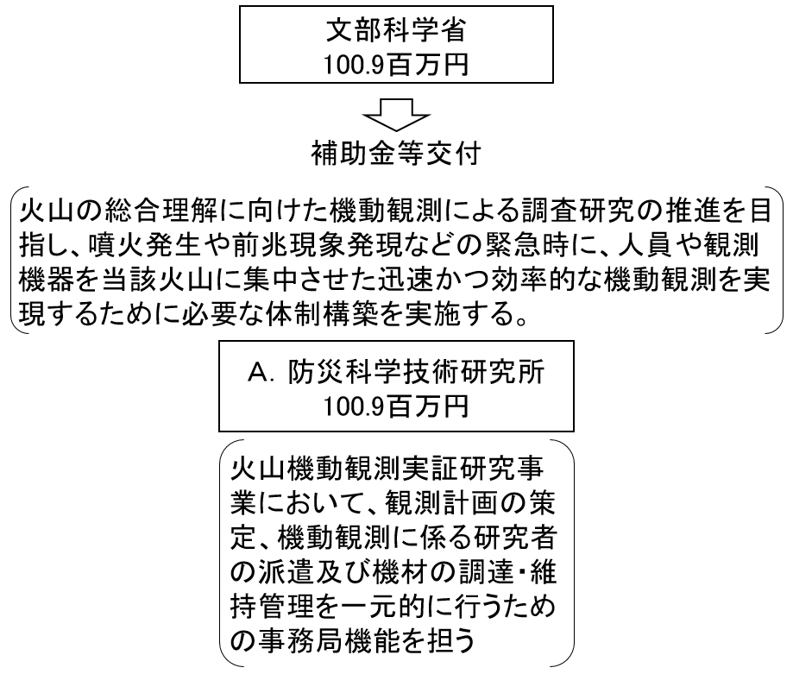

費目・使途 （「資金の流れ」においてブロックごとに最大の金額が支出されている者について記載する。費目と使途の双方で実情が分かるように記載） |  |  |  | A.防災科学技術研究所 |  |  |  |  |  |  |  |  |  |  |  | B.
 |  |  |  | 費 目 |  |  | 使 途 |  |  |  |  |  | 金 額 (百万円） |  |  | 費 目 |  |  |  | 使 途 |  |  |  |  |  |  |  |  |  |  | 金 額 (百万円）
 |  |  |  | 補助金 |  |  | 機動観測の体制構築、事務局機能の整備 |  |  |  |  |  | 101
 |  |  |  | 計 |  |  |  |  |  |  |  |  | 101 |  |  | 計 |  |  |  |  |  |  |  |  |  |  |  |  |  |  | 0

費目・使途欄についてさらに記載が必要な場合はチェックの上【別紙２】に記載 |  |  |  |  |  |  |  |  |  |  |  |  |  |  |  |  |  |  |  |  |  |  |  | チェック

